高二（1）班
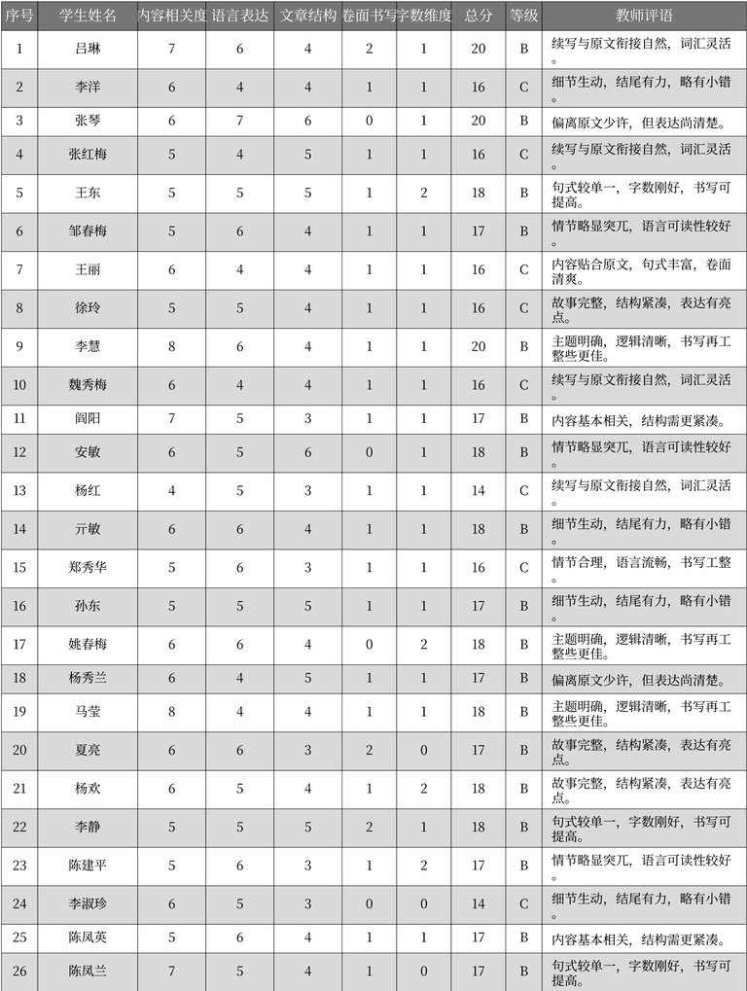
序号 | 学生姓名 | 内容相关度 | 语言表达 | 文章结构 | 卷面书写 | 字数维度 | 总分 | 等级 | 教师评语 | 表格名
1 | 吕琳 | 7 | 6 | 4 | 2 | 1 | 20 | B | 续写与原文衔接自然，词汇灵活 | 作文评分记录
2 | 李洋 | 6 | 4 | 4 | 1 | 1 | 16 | C | 细节生动，结尾有力，略有小错。 | 作文评分记录
3 | 张琴 | 6 | 7 | 6 | 0 | 1 | 20 | B | 偏离原文少许，但表达尚清楚 | 作文评分记录
4 | 张红梅 | 5 | 4 | 5 | 1 | 1 | 16 | C | 续写与原文衔接自然，词汇灵活。 | 作文评分记录
5 | 王东 | 5 | 5 | 5 | 1 | 2 | 18 | B | 句式较单一，字数刚好，书写可提高。 | 作文评分记录
6 | 邹春梅 | 5 | 6 | 4 | 1 | 1 | 17 | B | 情节略显突兀，语言可读性较好。 | 作文评分记录
7 | 王丽 | 6 | 4 | 4 | 1 | 1 | 16 | C | 内容贴合原文，句式丰富，卷面清爽。 | 作文评分记录
8 | 徐玲 | 5 | 5 | 4 | 1 | 1 | 16 | C | 故事完整，结构紧凑，表达有亮点。 | 作文评分记录
9 | 李慧 | 8 | 6 | 4 | 1 | 1 | 20 | B | 主题明确，逻辑清晰，书写再工整些更佳。 | 作文评分记录
10 | 魏秀梅 | 6 | 4 | 4 | 1 | 1 | 16 | C | 续写与原文衔接自然，词汇灵活。 | 作文评分记录
11 | 阎阳 | 7 | 5 | 3 | 1 | 1 | 17 | B | 内容基本相关，结构需更紧凑。 | 作文评分记录
12 | 安敏 | 6 | 5 | 6 | 0 | 1 | 18 | B | 情节略显突兀，语言可读性较好。 | 作文评分记录
13 | 杨红 | 4 | 5 | 3 | 1 | 1 | 14 | C | 续写与原文衔接自然，词汇灵活。 | 作文评分记录
14 | 亓敏 | 6 | 6 | 4 | 1 | 1 | 18 | B | 细节生动，结尾有力，略有小错。 | 作文评分记录
15 | 郑秀华 | 5 | 6 | 3 | 1 | 1 | 16 | C | 情节合理，语言流畅，书写工整。 | 作文评分记录
16 | 孙东 | 5 | 5 | 5 | 1 | 1 | 17 | B | 细节生动，结尾有力，略有小错。 | 作文评分记录
17 | 姚春梅 | 6 | 6 | 4 | 0 | 2 | 18 | B | 主题明确，逻辑清晰，书写再工整些更佳。 | 作文评分记录
18 | 杨秀兰 | 6 | 4 | 5 | 1 | 1 | 17 | B | 偏离原文少许，但表达尚清楚 | 作文评分记录
19 | 马莹 | 8 | 4 | 4 | 1 | 1 | 18 | B | 主题明确，逻辑清晰，书写再工整些更佳。 | 作文评分记录
20 | 夏亮 | 6 | 6 | 3 | 2 | 0 | 17 | B | 故事完整，结构紧凑，表达有亮点。 | 作文评分记录
21 | 杨欢 | 6 | 5 | 4 | 1 | 2 | 18 | B | 故事完整，结构紧凑，表达有亮点。 | 作文评分记录
22 | 李静 | 5 | 5 | 5 | 2 | 1 | 18 | B | 句式较单一，字数刚好，书写可提高。 | 作文评分记录
23 | 陈建平 | 5 | 6 | 3 | 1 | 2 | 17 | B | 情节略显突兀，语言可读性较好。 | 作文评分记录
24 | 李淑珍 | 6 | 5 | 3 | 0 | 0 | 14 | C | 细节生动，结尾有力，略有小错。 | 作文评分记录
25 | 陈凤英 | 5 | 6 | 4 | 1 | 1 | 17 | B | 内容基本相关，结构需更紧凑。 | 作文评分记录
26 | 陈凤兰 | 7 | 5 | 4 | 1 | 0 | 17 | B | 句式较单一，字数刚好，书写可提高。 | 作文评分记录

高二（2）班
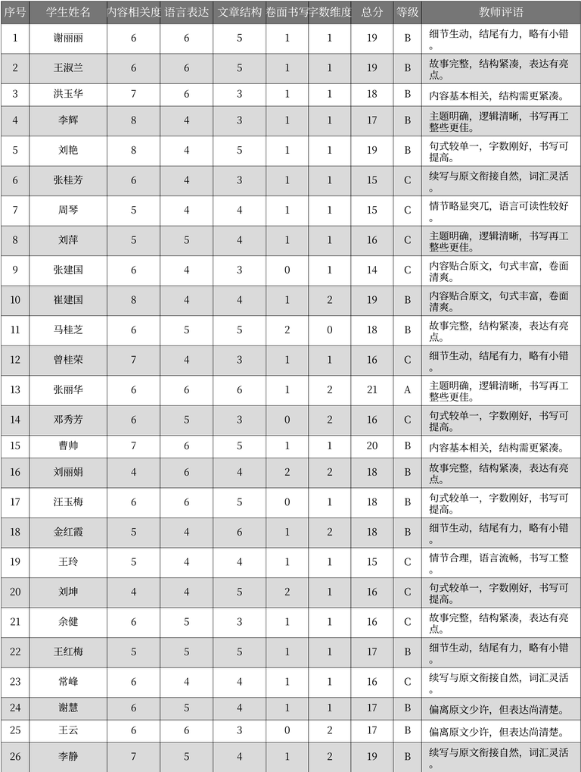
序号 | 学生姓名 | 内容相关度 | 语言表达 | 文章结构 | 卷面书写 | 字数维度 | 总分 | 等级 | 教师评语 | 表格名
1 | 谢丽丽 | 6 | 6 | 5 | 1 | 1 | 19 | B | 细节生动，结尾有力，略有小错。 | 作文评分记录
2 | 王淑兰 | 6 | 6 | 5 | 1 | 1 | 19 | B | 故事完整，结构紧凑，表达有亮点。 | 作文评分记录
3 | 洪玉华 | 7 | 6 | 3 | 1 | 1 | 18 | B | 内容基本相关，结构需更紧凑。 | 作文评分记录
4 | 李辉 | 8 | 4 | 3 | 1 | 1 | 17 | B | 主题明确，逻辑清晰，书写再工整些更佳。 | 作文评分记录
5 | 刘艳 | 8 | 4 | 5 | 1 | 1 | 19 | B | 句式较单一，字数刚好，书写可提高。 | 作文评分记录
6 | 张桂芳 | 6 | 4 | 3 | 1 | 1 | 15 | C | 续写与原文衔接自然，词汇灵活。 | 作文评分记录
7 | 周琴 | 5 | 4 | 4 | 1 | 1 | 15 | C | 情节略显突兀，语言可读性较好。 | 作文评分记录
8 | 刘萍 | 5 | 5 | 4 | 1 | 1 | 16 | C | 主题明确，逻辑清晰，书写再工整些更佳。 | 作文评分记录
9 | 张建国 | 6 | 4 | 3 | 0 | 1 | 14 | C | 内容贴合原文，句式丰富，卷面清爽。 | 作文评分记录
10 | 崔建国 | 8 | 4 | 4 | 1 | 2 | 19 | B | 内容贴合原文，句式丰富，卷面清爽。 | 作文评分记录
11 | 马桂芝 | 6 | 5 | 5 | 2 | 0 | 18 | B | 故事完整，结构紧凑，表达有亮点。 | 作文评分记录
12 | 曾桂荣 | 7 | 4 | 3 | 1 | 1 | 16 | C | 细节生动，结尾有力，略有小错。 | 作文评分记录
13 | 张丽华 | 6 | 6 | 6 | 1 | 2 | 21 | A | 主题明确，逻辑清晰，书写再工整些更佳。 | 作文评分记录
14 | 邓秀芳 | 6 | 5 | 3 | 0 | 2 | 16 | C | 句式较单一，字数刚好，书写可提高。 | 作文评分记录
15 | 曹帅 | 7 | 6 | 5 | 1 | 1 | 20 | B | 内容基本相关，结构需更紧凑。 | 作文评分记录
16 | 刘丽娟 | 4 | 6 | 4 | 2 | 2 | 18 | B | 故事完整，结构紧凑，表达有亮点。 | 作文评分记录
17 | 汪玉梅 | 6 | 6 | 5 | 0 | 1 | 18 | B | 句式较单一，字数刚好，书写可提高。 | 作文评分记录
18 | 金红霞 | 5 | 4 | 6 | 1 | 2 | 18 | B | 细节生动，结尾有力，略有小错。 | 作文评分记录
19 | 王玲 | 5 | 4 | 4 | 1 | 1 | 15 | C | 情节合理，语言流畅，书写工整。 | 作文评分记录
20 | 刘坤 | 4 | 4 | 5 | 2 | 1 | 16 | C | 句式较单一，字数刚好，书写可提高。 | 作文评分记录
21 | 余健 | 6 | 5 | 3 | 1 | 1 | 16 | C | 故事完整，结构紧凑，表达有亮点。 | 作文评分记录
22 | 王红梅 | 5 | 5 | 5 | 1 | 1 | 17 | B | 细节生动，结尾有力，略有小错。 | 作文评分记录
23 | 常峰 | 6 | 4 | 4 | 1 | 1 | 16 | C | 续写与原文衔接自然，词汇灵活。 | 作文评分记录
24 | 谢慧 | 6 | 5 | 4 | 1 | 1 | 17 | B | 偏离原文少许，但表达尚清楚。 | 作文评分记录
25 | 王云 | 6 | 6 | 3 | 0 | 2 | 17 | B | 偏离原文少许，但表达尚清楚。 | 作文评分记录
26 | 李静 | 7 | 5 | 4 | 1 | 2 | 19 | B | 续写与原文衔接自然，词汇灵活。 | 作文评分记录

高二（3）班
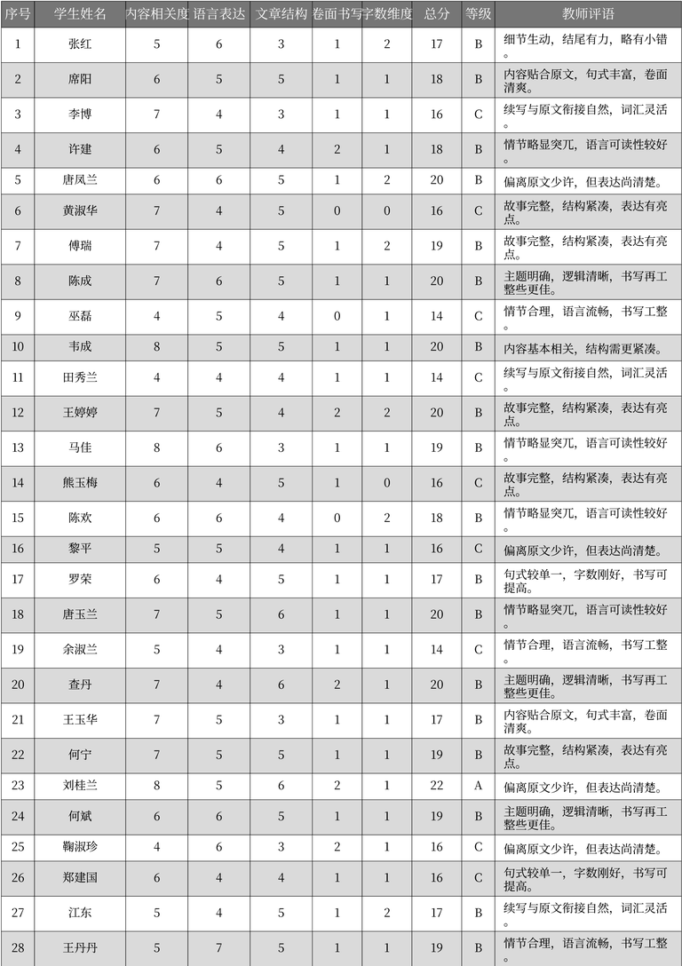
序号 | 学生姓名 | 内容相关度 | 语言表达 | 文章结构 | 卷面书写 | 字数维度 | 总分 | 等级 | 教师评语 | 表格名
1 | 张红 | 5 | 6 | 3 | 1 | 2 | 17 | B | 细节生动, 结尾有力, 略有小错。 | 学生作文评分表
2 | 席阳 | 6 | 5 | 5 | 1 | 1 | 18 | B | 内容贴合原文, 句式丰富, 卷面清爽。 | 学生作文评分表
3 | 李博 | 7 | 4 | 3 | 1 | 1 | 16 | C | 续写与原文衔接自然, 词汇灵活。 | 学生作文评分表
4 | 许建 | 6 | 5 | 4 | 2 | 1 | 18 | B | 情节略显突兀, 语言可读性较好。 | 学生作文评分表
5 | 唐凤兰 | 6 | 6 | 5 | 1 | 2 | 20 | B | 偏离原文少许, 但表达尚清楚。 | 学生作文评分表
6 | 黄淑华 | 7 | 4 | 5 | 0 | 0 | 16 | C | 故事完整, 结构紧凑, 表达有亮点。 | 学生作文评分表
7 | 傅瑞 | 7 | 4 | 5 | 1 | 2 | 19 | B | 故事完整, 结构紧凑, 表达有亮点。 | 学生作文评分表
8 | 陈成 | 7 | 6 | 5 | 1 | 1 | 20 | B | 主题明确, 逻辑清晰, 书写再工整些更佳。 | 学生作文评分表
9 | 巫磊 | 4 | 5 | 4 | 0 | 1 | 14 | C | 情节合理, 语言流畅, 书写工整。 | 学生作文评分表
10 | 韦成 | 8 | 5 | 5 | 1 | 1 | 20 | B | 内容基本相关, 结构需更紧凑。 | 学生作文评分表
11 | 田秀兰 | 4 | 4 | 4 | 1 | 1 | 14 | C | 续写与原文衔接自然, 词汇灵活。 | 学生作文评分表
12 | 王婷婷 | 7 | 5 | 4 | 2 | 2 | 20 | B | 故事完整, 结构紧凑, 表达有亮点。 | 学生作文评分表
13 | 马佳 | 8 | 6 | 3 | 1 | 1 | 19 | B | 情节略显突兀, 语言可读性较好。 | 学生作文评分表
14 | 熊玉梅 | 6 | 4 | 5 | 1 | 0 | 16 | C | 故事完整, 结构紧凑, 表达有亮点。 | 学生作文评分表
15 | 陈欢 | 6 | 6 | 4 | 0 | 2 | 18 | B | 情节略显突兀, 语言可读性较好。 | 学生作文评分表
16 | 黎平 | 5 | 5 | 4 | 1 | 1 | 16 | C | 偏离原文少许, 但表达尚清楚。 | 学生作文评分表
17 | 罗荣 | 6 | 4 | 5 | 1 | 1 | 17 | B | 句式较单一, 字数刚好, 书写可提高。 | 学生作文评分表
18 | 唐玉兰 | 7 | 5 | 6 | 1 | 1 | 20 | B | 情节略显突兀, 语言可读性较好。 | 学生作文评分表
19 | 余淑兰 | 5 | 4 | 3 | 1 | 1 | 14 | C | 情节合理, 语言流畅, 书写工整。 | 学生作文评分表
20 | 查丹 | 7 | 4 | 6 | 2 | 1 | 20 | B | 主题明确, 逻辑清晰, 书写再工整些更佳。 | 学生作文评分表
21 | 王玉华 | 7 | 5 | 3 | 1 | 1 | 17 | B | 内容贴合原文, 句式丰富, 卷面清爽。 | 学生作文评分表
22 | 何宁 | 7 | 5 | 5 | 1 | 1 | 19 | B | 故事完整, 结构紧凑, 表达有亮点。 | 学生作文评分表
23 | 刘桂兰 | 8 | 5 | 6 | 2 | 1 | 22 | A | 偏离原文少许, 但表达尚清楚。 | 学生作文评分表
24 | 何斌 | 6 | 6 | 5 | 1 | 1 | 19 | B | 主题明确, 逻辑清晰, 书写再工整些更佳。 | 学生作文评分表
25 | 鞠淑珍 | 4 | 6 | 3 | 2 | 1 | 16 | C | 偏离原文少许, 但表达尚清楚。 | 学生作文评分表
26 | 郑建国 | 6 | 4 | 4 | 1 | 1 | 16 | C | 句式较单一, 字数刚好, 书写可提高。 | 学生作文评分表
27 | 江东 | 5 | 4 | 5 | 1 | 2 | 17 | B | 续写与原文衔接自然, 词汇灵活。 | 学生作文评分表
28 | 王丹丹 | 5 | 7 | 5 | 1 | 1 | 19 | B | 情节合理, 语言流畅, 书写工整。 | 学生作文评分表

高二（4）班
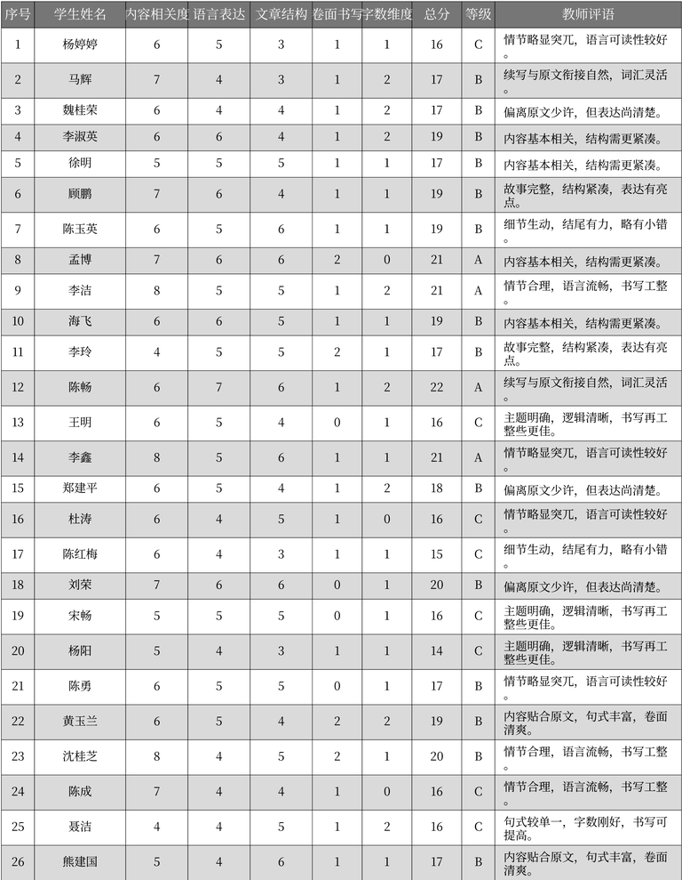
序号 | 学生姓名 | 内容相关度 | 语言表达 | 文章结构 | 卷面书写 | 字数维度 | 总分 | 等级 | 教师评语 | 表格名
1 | 杨婷婷 | 6 | 5 | 3 | 1 | 1 | 16 | C | 情节略显突兀，语言可读性较好。 | 作文评分记录
2 | 马辉 | 7 | 4 | 3 | 1 | 2 | 17 | B | 续写与原文衔接自然，词汇灵活。 | 作文评分记录
3 | 魏桂荣 | 6 | 4 | 4 | 1 | 2 | 17 | B | 偏离原文少许，但表达尚清楚。 | 作文评分记录
4 | 李淑英 | 6 | 6 | 4 | 1 | 2 | 19 | B | 内容基本相关，结构需更紧凑。 | 作文评分记录
5 | 徐明 | 5 | 5 | 5 | 1 | 1 | 17 | B | 内容基本相关，结构需更紧凑。 | 作文评分记录
6 | 顾鹏 | 7 | 6 | 4 | 1 | 1 | 19 | B | 故事完整，结构紧凑，表达有亮点。 | 作文评分记录
7 | 陈玉英 | 6 | 5 | 6 | 1 | 1 | 19 | B | 细节生动，结尾有力，略有小错。 | 作文评分记录
8 | 孟博 | 7 | 6 | 6 | 2 | 0 | 21 | A | 内容基本相关，结构需更紧凑。 | 作文评分记录
9 | 李洁 | 8 | 5 | 5 | 1 | 2 | 21 | A | 情节合理，语言流畅，书写工整。 | 作文评分记录
10 | 海飞 | 6 | 6 | 5 | 1 | 1 | 19 | B | 内容基本相关，结构需更紧凑。 | 作文评分记录
11 | 李玲 | 4 | 5 | 5 | 2 | 1 | 17 | B | 故事完整，结构紧凑，表达有亮点。 | 作文评分记录
12 | 陈畅 | 6 | 7 | 6 | 1 | 2 | 22 | A | 续写与原文衔接自然，词汇灵活。 | 作文评分记录
13 | 王明 | 6 | 5 | 4 | 0 | 1 | 16 | C | 主题明确，逻辑清晰，书写再工整些更佳。 | 作文评分记录
14 | 李鑫 | 8 | 5 | 6 | 1 | 1 | 21 | A | 情节略显突兀，语言可读性较好。 | 作文评分记录
15 | 郑建平 | 6 | 5 | 4 | 1 | 2 | 18 | B | 偏离原文少许，但表达尚清楚。 | 作文评分记录
16 | 杜涛 | 6 | 4 | 5 | 1 | 0 | 16 | C | 情节略显突兀，语言可读性较好。 | 作文评分记录
17 | 陈红梅 | 6 | 4 | 3 | 1 | 1 | 15 | C | 细节生动，结尾有力，略有小错。 | 作文评分记录
18 | 刘荣 | 7 | 6 | 6 | 0 | 1 | 20 | B | 偏离原文少许，但表达尚清楚。 | 作文评分记录
19 | 宋畅 | 5 | 5 | 5 | 0 | 1 | 16 | C | 主题明确，逻辑清晰，书写再工整些更佳。 | 作文评分记录
20 | 杨阳 | 5 | 4 | 3 | 1 | 1 | 14 | C | 主题明确，逻辑清晰，书写再工整些更佳。 | 作文评分记录
21 | 陈勇 | 6 | 5 | 5 | 0 | 1 | 17 | B | 情节略显突兀，语言可读性较好。 | 作文评分记录
22 | 黄玉兰 | 6 | 5 | 4 | 2 | 2 | 19 | B | 内容贴合原文，句式丰富，卷面清爽。 | 作文评分记录
23 | 沈桂芝 | 8 | 4 | 5 | 2 | 1 | 20 | B | 情节合理，语言流畅，书写工整。 | 作文评分记录
24 | 陈成 | 7 | 4 | 4 | 1 | 0 | 16 | C | 情节合理，语言流畅，书写工整。 | 作文评分记录
25 | 聂洁 | 4 | 4 | 5 | 1 | 2 | 16 | C | 句式较单一，字数刚好，书写可提高。 | 作文评分记录
26 | 熊建国 | 5 | 4 | 6 | 1 | 1 | 17 | B | 内容贴合原文，句式丰富，卷面清爽。 | 作文评分记录

高二（5）班
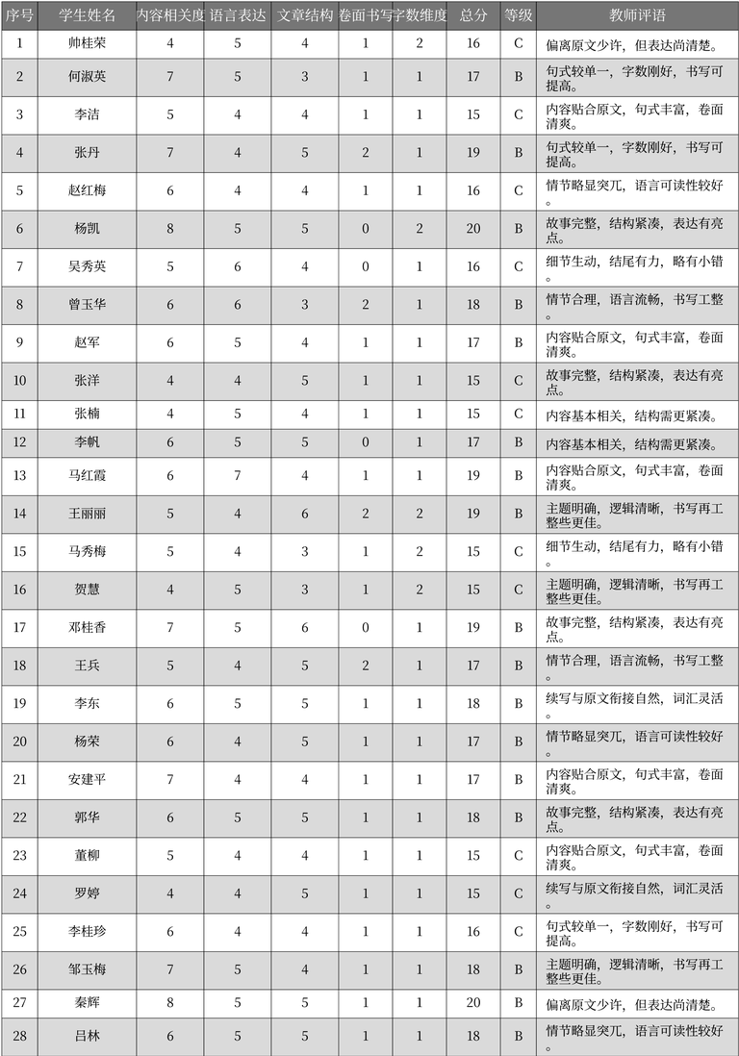
序号 | 学生姓名 | 内容相关度 | 语言表达 | 文章结构 | 卷面书写 | 字数维度 | 总分 | 等级 | 教师评语 | 表格名
1 | 帅桂荣 | 4 | 5 | 4 | 1 | 2 | 16 | C | 偏离原文少许，但表达尚清楚。 | 作文评分记录
2 | 何淑英 | 7 | 5 | 3 | 1 | 1 | 17 | B | 句式较单一，字数刚好，书写可提高。 | 作文评分记录
3 | 李洁 | 5 | 4 | 4 | 1 | 1 | 15 | C | 内容贴合原文，句式丰富，卷面清爽。 | 作文评分记录
4 | 张丹 | 7 | 4 | 5 | 2 | 1 | 19 | B | 句式较单一，字数刚好，书写可提高。 | 作文评分记录
5 | 赵红梅 | 6 | 4 | 4 | 1 | 1 | 16 | C | 情节略显突兀，语言可读性较好。 | 作文评分记录
6 | 杨凯 | 8 | 5 | 5 | 0 | 2 | 20 | B | 故事完整，结构紧凑，表达有亮点。 | 作文评分记录
7 | 吴秀英 | 5 | 6 | 4 | 0 | 1 | 16 | C | 细节生动，结尾有力，略有小错。 | 作文评分记录
8 | 曾玉华 | 6 | 6 | 3 | 2 | 1 | 18 | B | 情节合理，语言流畅，书写工整。 | 作文评分记录
9 | 赵军 | 6 | 5 | 4 | 1 | 1 | 17 | B | 内容贴合原文，句式丰富，卷面清爽。 | 作文评分记录
10 | 张洋 | 4 | 4 | 5 | 1 | 1 | 15 | C | 故事完整，结构紧凑，表达有亮点。 | 作文评分记录
11 | 张楠 | 4 | 5 | 4 | 1 | 1 | 15 | C | 内容基本相关，结构需更紧凑。 | 作文评分记录
12 | 李帆 | 6 | 5 | 5 | 0 | 1 | 17 | B | 内容基本相关，结构需更紧凑。 | 作文评分记录
13 | 马红霞 | 6 | 7 | 4 | 1 | 1 | 19 | B | 内容贴合原文，句式丰富，卷面清爽。 | 作文评分记录
14 | 王丽丽 | 5 | 4 | 6 | 2 | 2 | 19 | B | 主题明确，逻辑清晰，书写再工整些更佳。 | 作文评分记录
15 | 马秀梅 | 5 | 4 | 3 | 1 | 2 | 15 | C | 细节生动，结尾有力，略有小错。 | 作文评分记录
16 | 贺慧 | 4 | 5 | 3 | 1 | 2 | 15 | C | 主题明确，逻辑清晰，书写再工整些更佳。 | 作文评分记录
17 | 邓桂香 | 7 | 5 | 6 | 0 | 1 | 19 | B | 故事完整，结构紧凑，表达有亮点。 | 作文评分记录
18 | 王兵 | 5 | 4 | 5 | 2 | 1 | 17 | B | 情节合理，语言流畅，书写工整。 | 作文评分记录
19 | 李东 | 6 | 5 | 5 | 1 | 1 | 18 | B | 续写与原文衔接自然，词汇灵活。 | 作文评分记录
20 | 杨荣 | 6 | 4 | 5 | 1 | 1 | 17 | B | 情节略显突兀，语言可读性较好。 | 作文评分记录
21 | 安建平 | 7 | 4 | 4 | 1 | 1 | 17 | B | 内容贴合原文，句式丰富，卷面清爽。 | 作文评分记录
22 | 郭华 | 6 | 5 | 5 | 1 | 1 | 18 | B | 故事完整，结构紧凑，表达有亮点。 | 作文评分记录
23 | 董柳 | 5 | 4 | 4 | 1 | 1 | 15 | C | 内容贴合原文，句式丰富，卷面清爽。 | 作文评分记录
24 | 罗婷 | 4 | 4 | 5 | 1 | 1 | 15 | C | 续写与原文衔接自然，词汇灵活。 | 作文评分记录
25 | 李桂珍 | 6 | 4 | 4 | 1 | 1 | 16 | C | 句式较单一，字数刚好，书写可提高。 | 作文评分记录
26 | 邹玉梅 | 7 | 5 | 4 | 1 | 1 | 18 | B | 主题明确，逻辑清晰，书写再工整些更佳。 | 作文评分记录
27 | 秦辉 | 8 | 5 | 5 | 1 | 1 | 20 | B | 偏离原文少许，但表达尚清楚。 | 作文评分记录
28 | 吕林 | 6 | 5 | 5 | 1 | 1 | 18 | B | 情节略显突兀，语言可读性较好。 | 作文评分记录

